상품제안서
슬라이드여권파우치 | 상품코드: F26640

 |  |  |  |  |  |  | 02-412-0044 | www.easy1.co.kr
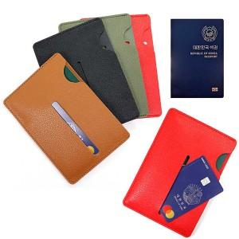

【상세/제작정보】

【인쇄/포장옵션】 | 불박 / PET지퍼백

【공급단가】 | 수량 | 100~ | 300~ | 500~ | 1,000~ | 3,000~
*VAT별도 | 단가 | 1,950원 | 1,920원 | 1,870원 | 1,800원 | 1,720원

【상품 URL】 | http://www.easy1.co.kr/src/goods_detail.php?gdno=26640

